Пункт 3
x | y | y(x) | y | x | x(y)
29.3 | -6.9 | -6.7523638594 | -6.9 | 29.3 | 28.036585955
29.3 | -5.5 | -6.7523638594 | -5.5 | 29.3 | 29.704804094
29.3 | -5.5 | -6.7523638594 | -5.5 | 29.3 | 29.704804094
29.3 | -5.5 | -6.7523638594 | -5.5 | 29.3 | 29.704804094
29.2 | -5.6 | -6.7913278729 | -5.6 | 29.2 | 29.585645656
28.6 | -6 | -7.0251119539 | -6 | 28.6 | 29.109011902
28.6 | -6 | -7.0251119539 | -6 | 28.6 | 29.109011902
28.7 | -5.9 | -6.9861479404 | -5.9 | 28.7 | 29.22817034
28.8 | -5.8 | -6.9471839269 | -5.8 | 28.8 | 29.347328779
28.9 | -5.8 | -6.9082199134 | -5.8 | 28.9 | 29.347328779
24.6 | -8.5 | -8.5836724936 | -8.5 | 24.6 | 26.130050938
27.1 | -8.7 | -7.6095721563 | -8.7 | 27.1 | 25.891734061
25.4 | -13 | -8.2719603856 | -13 | 25.4 | 20.767921203
28.2 | -7.7 | -7.1809680079 | -7.7 | 28.2 | 27.083318446
28.9 | -7.2 | -6.9082199134 | -7.2 | 28.9 | 27.679110639
29.3 | -6.9 | -6.7523638594 | -6.9 | 29.3 | 28.036585955
29.4 | -6.8 | -6.713399846 | -6.8 | 29.4 | 28.155744393
29.4 | -6.8 | -6.713399846 | -6.8 | 29.4 | 28.155744393
29.4 | -6.8 | -6.713399846 | -6.8 | 29.4 | 28.155744393
29.3 | -6.9 | -6.7523638594 | -6.9 | 29.3 | 28.036585955
29.4 | -6.8 | -6.713399846 | -6.8 | 29.4 | 28.155744393
29.8 | -6.5 | -6.557543792 | -6.5 | 29.8 | 28.513219709
20 | -9.3 | -10.376017114 | -9.3 | 20 | 25.176783429
17.4 | -9.4 | -11.389081465 | -9.4 | 17.4 | 25.057624991
19.9 | -9.8 | -10.414981128 | -9.8 | 19.9 | 24.580991237
27.8 | -8 | -7.3368240618 | -8 | 27.8 | 26.725843131
25.3 | -9.9 | -8.3109243991 | -9.9 | 25.3 | 24.461832798
25.9 | -9.6 | -8.0771403182 | -9.6 | 25.9 | 24.819308114
27 | -9.7 | -7.6485361698 | -9.7 | 27 | 24.700149675
24.6 | -9.5 | -8.5836724936 | -9.5 | 24.6 | 24.938466552

Пункт 4
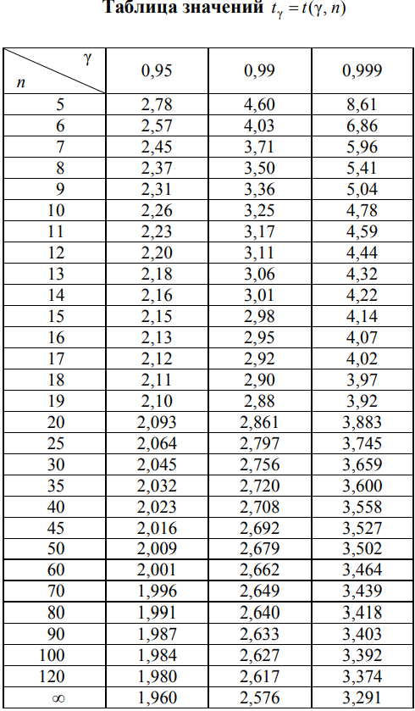
γ | 0.95 | 0.22788838843 | < ax < | 0.55139188141 | x | y | (yi – (axi + b))² | (xi – x̅)² | ((axi + b) – y̅)²
v | 28 | -18.676544262 | < bx < | -17.661095363 | 29.3 | -6.9 | 0.021796429998 | 4.1209 | 0.62563270862
tᵧ | 2.045 |  |  |  | 29.3 | -5.5 | 1.5684152364 | 4.1209 | 0.62563270862
α | 0.05 |  |  |  | 29.3 | -5.5 | 1.5684152364 | 4.1209 | 0.62563270862
sa | 0.079096208552 |  |  |  | 29.3 | -5.5 | 1.5684152364 | 4.1209 | 0.62563270862
sb | 0.24827601453 |  |  |  | 29.2 | -5.6 | 1.4192621008 | 3.7249 | 0.56551221246
l | 2 |  |  |  | 28.6 | -6 | 1.050854518 | 1.7689 | 0.26855339811
s²R | 44.875243979 |  |  |  | 28.6 | -6 | 1.050854518 | 1.7689 | 0.26855339811
s² | 1.8492293817 |  |  |  | 28.7 | -5.9 | 1.1797173484 | 2.0449 | 0.3104555621
Fрасч | 24.266997065 |  |  |  | 28.8 | -5.8 | 1.3160309622 | 2.3409 | 0.35539411478
k1 | 1 |  |  |  | 28.9 | -5.8 | 1.2281513765 | 2.6569 | 0.40336905616
k2 | 28 |  |  |  | 24.6 | -8.5 | 0.0070010861801 | 7.1289 | 1.0823055683
Fкр | 4.45 |  |  |  | 27.1 | -8.7 | 1.1890328824 | 0.0289 | 0.004387581664
 |  |  |  |  | 25.4 | -13 | 22.354358595 | 3.4969 | 0.53089738134
 |  |  |  |  | 28.2 | -7.7 | 0.26939420887 | 0.8649 | 0.13130862911
 |  |  |  |  | 28.9 | -7.2 | 0.085135618928 | 2.6569 | 0.40336905616
 |  |  |  |  | 29.3 | -6.9 | 0.021796429998 | 4.1209 | 0.62563270862
 |  |  |  |  | 29.4 | -6.8 | 0.0074995866808 | 4.5369 | 0.68878959347
 |  |  |  |  | 29.4 | -6.8 | 0.0074995866808 | 4.5369 | 0.68878959347
 |  |  |  |  | 29.4 | -6.8 | 0.0074995866808 | 4.5369 | 0.68878959347
 |  |  |  |  | 29.3 | -6.9 | 0.021796429998 | 4.1209 | 0.62563270862
 |  |  |  |  | 29.4 | -6.8 | 0.0074995866808 | 4.5369 | 0.68878959347
 |  |  |  |  | 29.8 | -6.5 | 0.0033112879962 | 6.4009 | 0.97178101983
 |  |  |  |  | 20 | -9.3 | 1.1578128301 | 52.8529 | 8.0240974024
 |  |  |  |  | 17.4 | -9.4 | 3.9564450744 | 97.4169 | 14.789778692
 |  |  |  |  | 19.9 | -9.8 | 0.37820178742 | 54.3169 | 8.2463610548
 |  |  |  |  | 27.8 | -8 | 0.43980232497 | 0.2809 | 0.042646079219
 |  |  |  |  | 25.3 | -9.9 | 2.5251612653 | 3.8809 | 0.58919604428
 |  |  |  |  | 25.9 | -9.6 | 2.3191016105 | 1.8769 | 0.28494989706
 |  |  |  |  | 27 | -9.7 | 4.2085038468 | 0.0729 | 0.011067636793
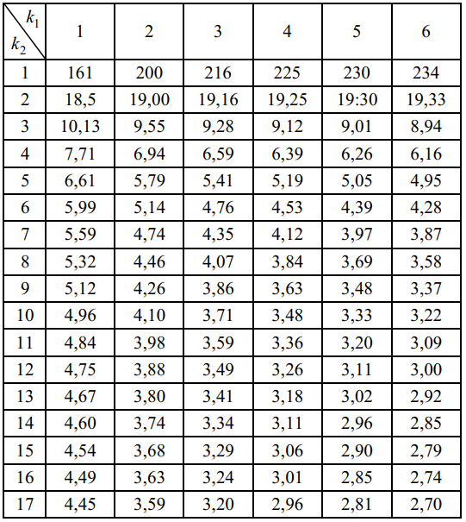
 |  |  |  |  | 24.6 | -9.5 | 0.83965609904 | 7.1289 | 1.0823055683

